상품제안서
원목상패 5039 | 상품코드: F17778

 |  |  |  |  |  |  | 02-412-0044 | www.easy1.co.kr
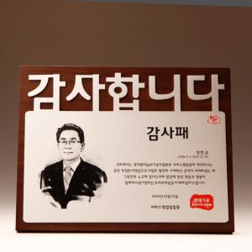

【상세/제작정보】 | <p>사이즈 안내 -310*240*18cm&nbsp;</p>

【인쇄/포장옵션】 | / 포장불가능

【공급단가】 | 수량 | 1~ | 5~ | 10~ | 30~ | 100~
*VAT별도 | 단가 | 148,500원 | 143,000원 | 137,500원 | 132,000원 | 128,700원

【상품 URL】 | https://dev.easy1.co.kr:443/src/goods_detail.php?gdno=17778

